流程思路
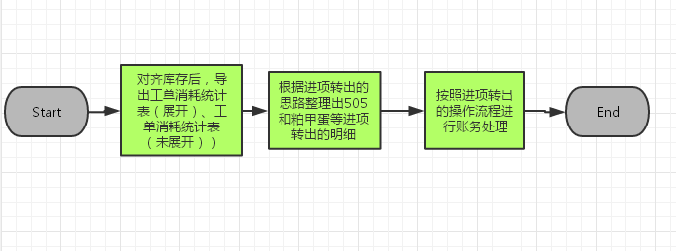
目录

 | 1、发票价格差异调整、运杂费差异调整操作流程图
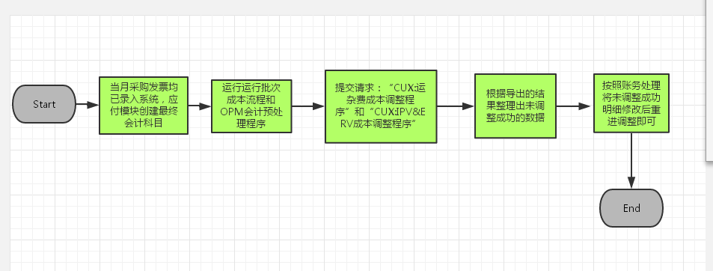

 | 2、进项转出操作流程图

发票价格差异
目录

 | 操作步骤：

 | 1、将当月采购发票全部录入应付模块，应付模块创建最终会计科目。
 | 2、提交请求：“CUX:IPV&ERV成本调整程序”，点击“查看输出”输出报表查看具体的调整结果。对于部分数据可能会无法成功调整，请参考报表中“消息”字段的提示，将未调整成功的明细整理出来
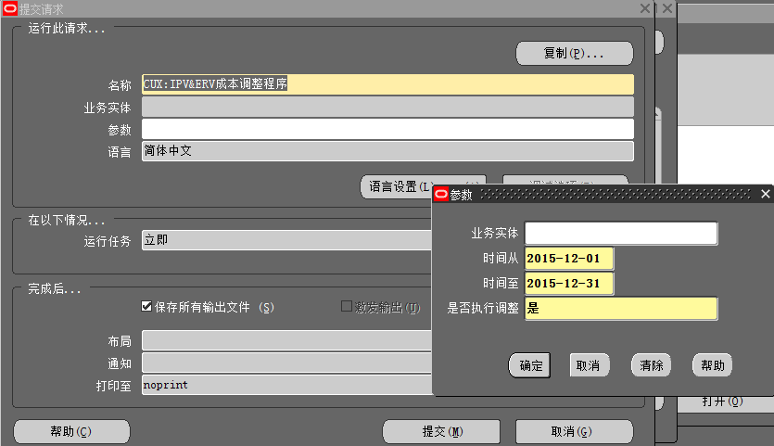

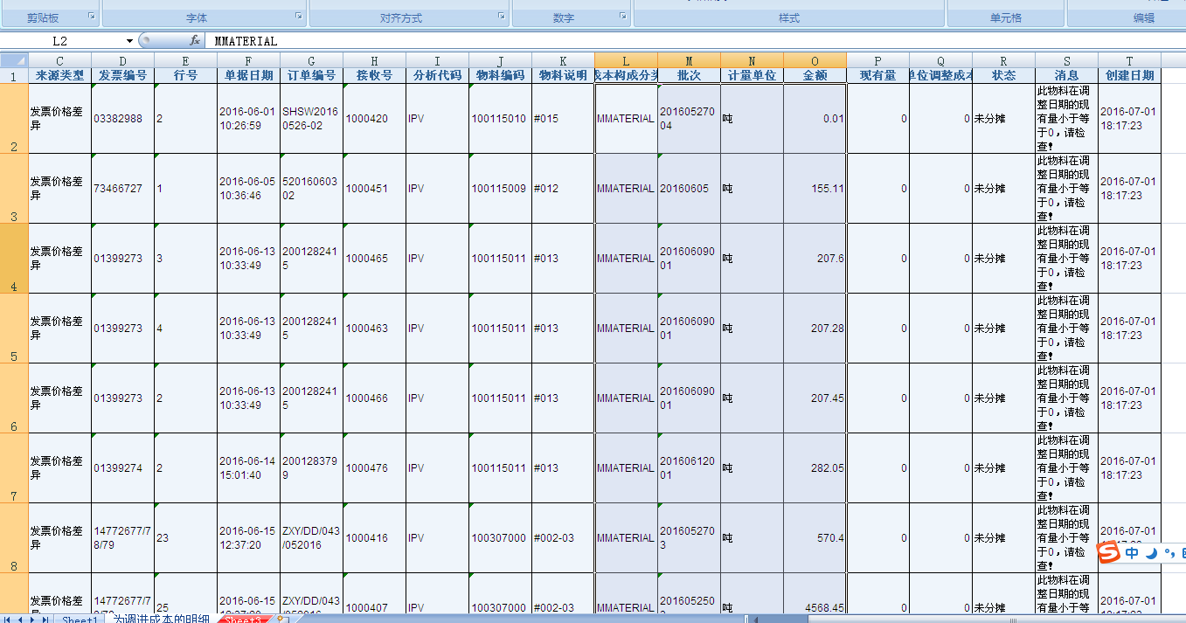

 | 3、在查找界面输入发票对应的入库单号，点击查找

 | 3、根据IPV&ERV成本调整报表和批次成本明细表，将当月产生的未分摊的材料成本差异按照要求整理正DataLoad模版，模版中包括以下信息：分摊金额、物料编码、物料批次、是否调整成本（是）、GL日期

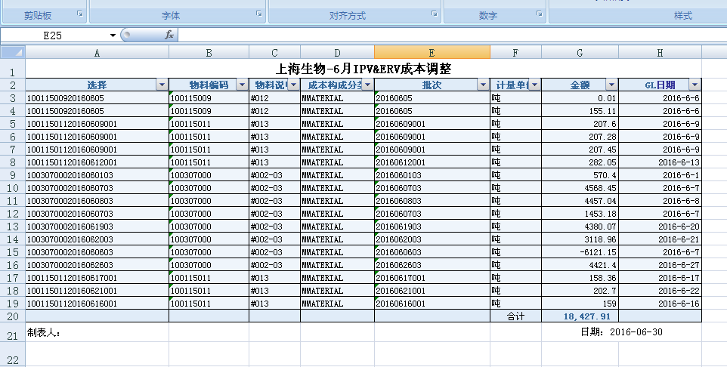

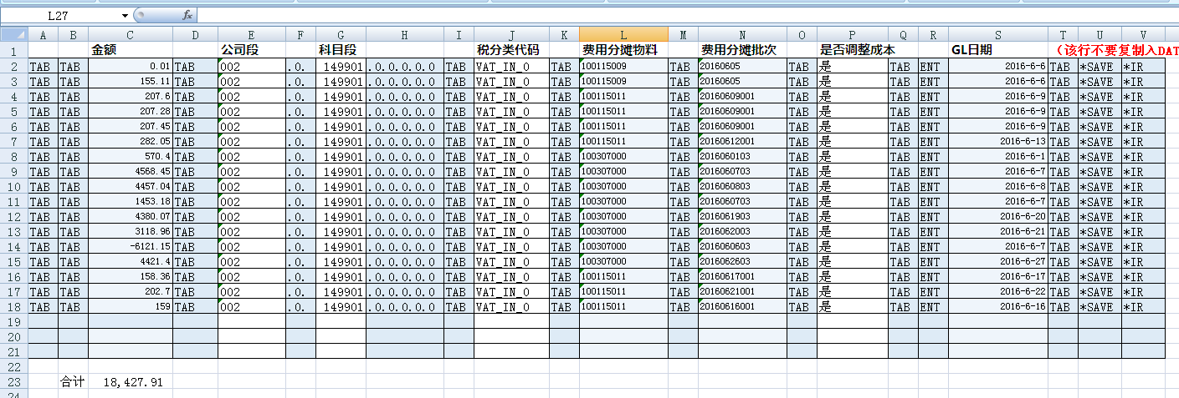

 | 4、在发票平台录入标准发票，供应商选择“虚拟供应商”，金额为0，如图所示：保存

 | 5、按照dataload操作流程将明细导进系统中，行项目的组成
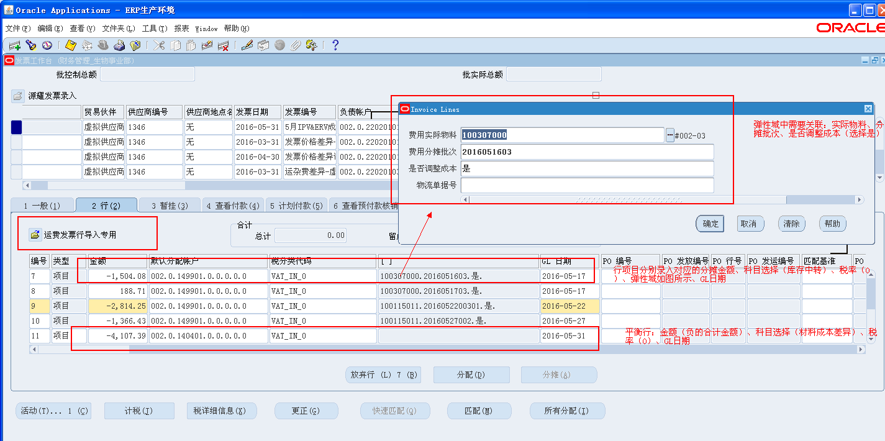

 | 6、保存、验证发票。

 | 会计分录：
 | 借：库存中转 100
 | 材料成本差异 -100
 | 贷：应付账款-实际应付款-承运商 0

 | 录错纠正的方法：取消行，然后删除发票即可。

运杂费差异
目录

 | 操作步骤：

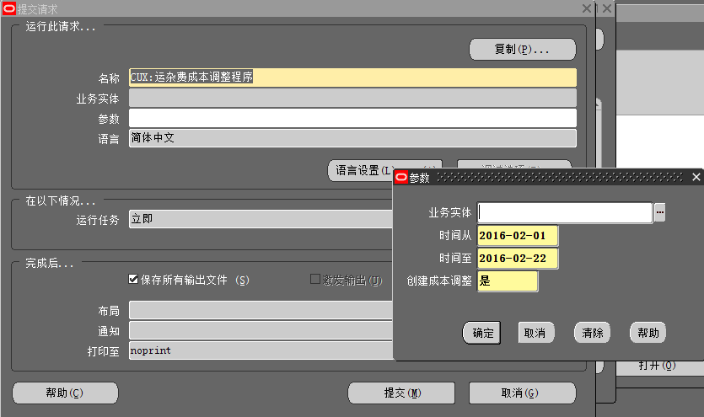
 | 1、将当月采购运费发票和采购运费暂估全部录入应付模块，应付模块创建最终会计科目。
 | 2、提交请求：“CUX:运杂费成本调整程序”，点击“查看输出”输出报表查看具体的调整结果。对于部分数据可能会无法成功调整，请参考报表中“消息”字段的提示，将未调整成功的明细整理出来

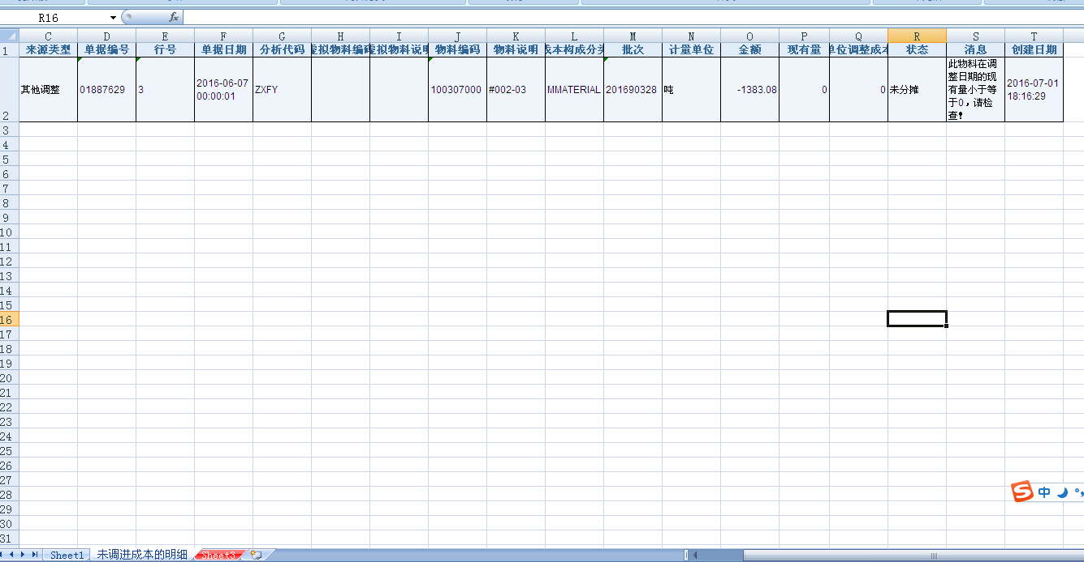

 | 3、根据运杂费成本调整报表和批次成本明细表，将当月产生的未分摊的材料成本差异按照要求整理正DataLoad模版，模版中包括以下信息：分摊金额、物料编码、物料批次、是否调整成本（是）、GL日期

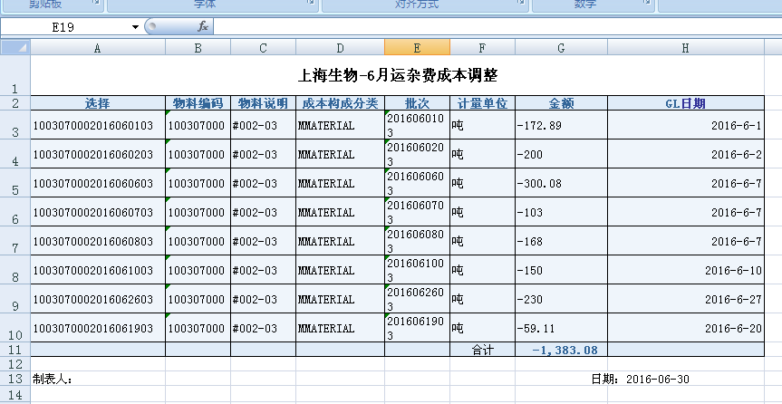

 | 4、在发票平台录入标准发票，供应商选择“虚拟供应商”，金额为0，如图所示：保存

 | 5、按照dataload操作流程将明细导进系统中，行项目的组成
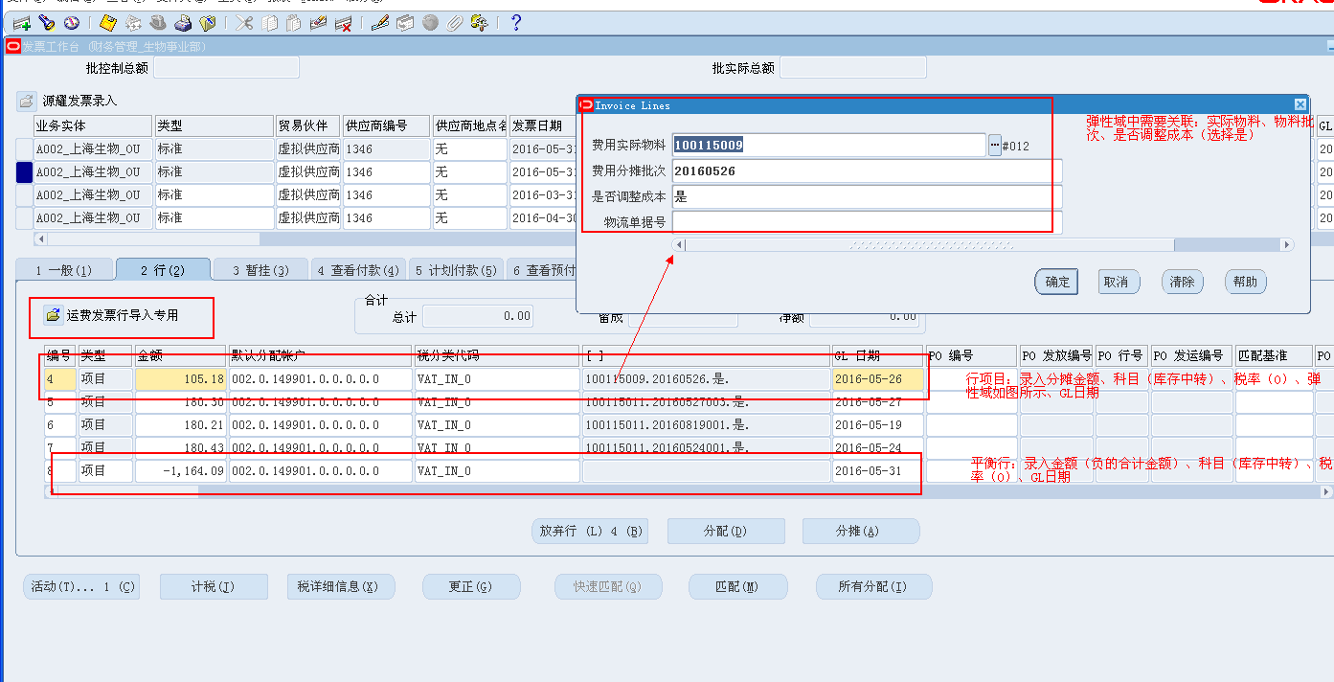

 | 6、保存、验证发票。

 | 会计分录：
 | 借：库存中转 100
 | 库存中转 -100
 | 贷：应付账款-实际应付款-承运商 0

 | 录错纠正的方法：取消行，然后删除发票即可。

进项转出
目录

 | 操作步骤：

 | 1、整理出505、501、粕甲蛋等进项转出明细。（表样可参考6月）
 | 1.1 对齐库存后，导出工单消耗统计表（展开）、工单消耗统计表（未展开），整理出免税产品使用的有税原料的明细，投料量的单位统一成吨。
 | 1.2 判断使用的原料批次属于到票或暂估，结合采购执行表，将各原料批次的到票不含税价格（或暂估不含税价格）匹配好，进项转出金额=原料不含税单价*13%*投料量
 | 1.3 将进项转出的明细按照产品名称、批次不同汇总求和

 | 1.4 以物料编码&物料批次为条件，将批次成本明细表中的GL日期匹配到进项转出汇总表中

 | 1.5 进项转出的入账GL日期为匹配的GL日期+1秒

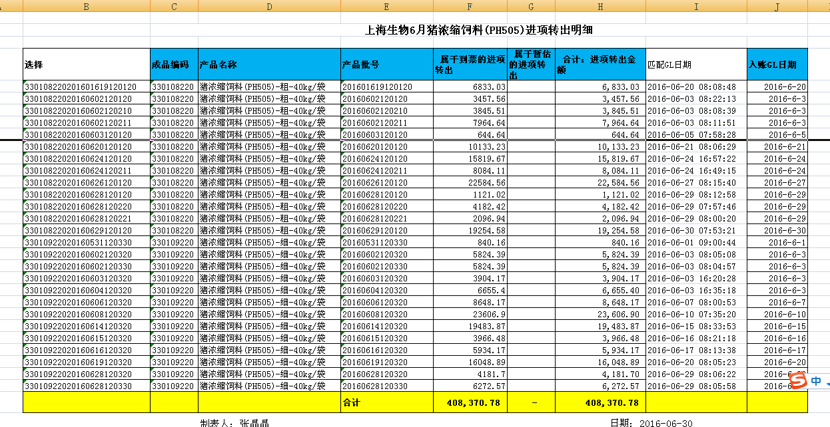

 | 1.6 将当月的进项转出明细整理正DataLoad模版，模版中包括以下信息：分摊金额、物料编码、物料批次、是否调整成本（是）、GL日期

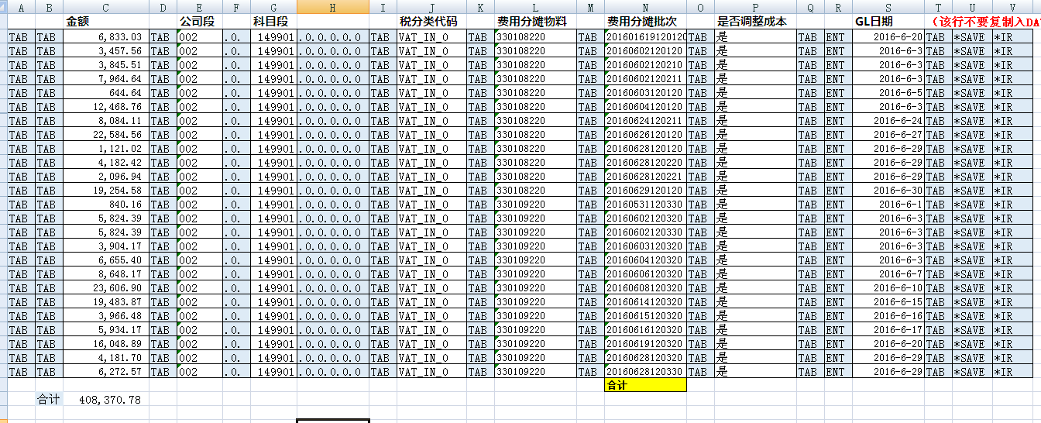

 | 2、在发票平台录入标准发票，供应商选择“虚拟供应商”，金额为0，如图所示：保存

 | 3、按照dataload操作流程将明细导进系统中，行项目的组成
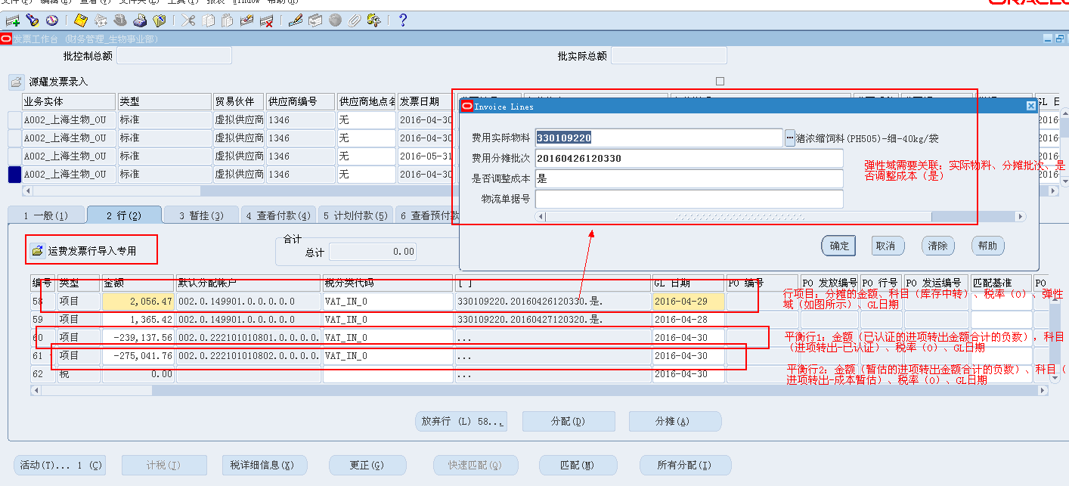

 | 4、保存、验证发票

 | 会计分录：
 | 借：库存中转 100
 | 进项税额转出—已认证 -80
 | 进项税额转出-成本暂估 -20

 | 贷：应付账款-实际应付款-承运商 0

 | 录错纠正的方法：取消行，然后删除发票即可。

